Титульный лист
Министерство спорта Саратовской области
Национальная федерация бадминтона России
Федерация бадминтона Саратовской области

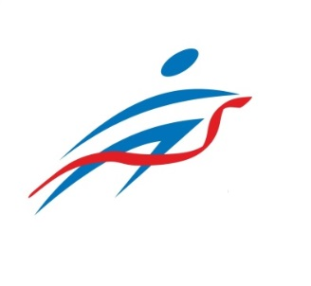
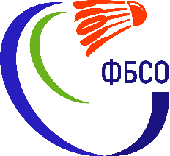

ОТЧЕТ
Главной судейской коллегии
о проведении
Всероссийских соревнований по бадминтону "КУБОК ВОЛГИ"

0240002611Я
0240012611Я
0240022611Я
0240032611Я

12-16 ноября 2023 г.

г. Саратов, Саратовская область

